1.รวม
 | โครงการภายใต้เป้าหมายแผนแม่บทย่อย: 150201 ประชากรไทยมีการเตรียมการก่อนยามสูงอายุเพื่อให้สูงวัยอย่างมีคุณภาพเพิ่มขึ้น
กรุณา Log in เข้าระบบ eMENSCR ก่อนดำเนินการ Click ที่ link โครงการนั้น ๆ
หมายเหตุ : หากไม่ Login จะไม่สามารถดูรายละเอียดโครงการได้
โครงการที่ปรากฎเป็นโครงการที่ผ่านการอนุมัติจากผู้บริหาร (M7) ของหน่วยงานเท่านั้น (ข้อมูล ณ เดือนมิถุนายน 2566)

รหัสโครงการ | ชื่อโครงการ / การดำเนินงาน | ปีงบประมาณ | วันที่เริ่มต้นโครงการ | วันที่สิ้นสุดโครงการ | หน่วยงานระดับกองหรือเทียบเท่า | หน่วยงานระดับกรมหรือเทียบเท่า | หน่วยงานระดับกระทรวงหรือเทียบเท่า | ประเภทโครงการ | องค์ประกอบ | ปัจจัย
กษ 0402...-62-0002 | โครงการส่งเสริมการดำเนินงานอันเนื่องมาจากพระราชดำริ ปีงบประมาณ พ.ศ. 2562 | 2562 | ตุลาคม 2561 | กันยายน 2562 | สำนักแผนงานและโครงการพิเศษ | กรมตรวจบัญชีสหกรณ์ | กระทรวงเกษตรและสหกรณ์ |  | 150201V02 | 150201V02F03
กษ 2712.2-63-0001 | โครงการอันเนื่องมาจากพระราชดำริและโครงการพิเศษ (ปี 2562) | 2562 | ตุลาคม 2561 | กันยายน 2562 | กองแผนงานกลุ่มยุทธศาสตร์และแผนงาน | กรมหม่อนไหม | กระทรวงเกษตรและสหกรณ์ |  | 150201V02 | 150201V02F03
วท 6500-62-0010 | ส่งเสริมการนำเทคโนโลยีนวัตกรรมด้านชีววิทยาศาสตร์สู่การให้บริการผู้สูงอายุ | 2562 | ตุลาคม 2561 | กันยายน 2563 | โปรแกรมบริหารและพัฒนาเทคโนโลยีเครื่องมือแพทย์และหุ่นยนต์ทางการแพทย์ชั้นสูง | ศูนย์ความเป็นเลิศด้านชีววิทยาศาสตร์ (องค์การมหาชน) (ศลช.) | กระทรวงการอุดมศึกษา วิทยาศาสตร์ วิจัยและนวัตกรรม |  | 150201V02 | 150201V02F03
พม 0703-62-0010 | โครงการเตรียมความพร้อมคนพิการเพื่อรองรับสังคมผู้สูงอายุ | 2562 | ตุลาคม 2561 | กันยายน 2562 | กองยุทธศาสตร์และแผนงาน | กรมส่งเสริมและพัฒนาคุณภาพชีวิตคนพิการ | กระทรวงการพัฒนาสังคมและความมั่นคงของมนุษย์ |  | 150201V05 | 150201V05F01
สธ 0937-63-0004 | เตรียมการรองรับประชากรไทยเข้าสู่สังคมสูงวัยอย่างมีคุณภาพ | 2563 | ตุลาคม 2562 | กันยายน 2563 | กองกิจกรรมทางกายเพื่อสุขภาพ | กรมอนามัย | กระทรวงสาธารณสุข |  | 150201V02 | 150201V02F01
นร 0220-63-0001 | โครงการประชาสัมพันธ์การเตรียมความพร้อมเพื่อรองรับสังคมสูงวัย | 2563 | ตุลาคม 2562 | กันยายน 2563 | สำนักพัฒนานโยบายและแผนการประชาสัมพันธ์ | กรมประชาสัมพันธ์ | สำนักนายกรัฐมนตรี |  | 150201V02 | 150201V02F02
สธ 0320-63-0001 | โครงการบูรณาการสร้างความเสมอภาคเพื่อรองรับสังคมผู้สูงอายุ | 2563 | ตุลาคม 2562 | กันยายน 2563 | สำนักยุทธศาสตร์การแพทย์ | กรมการแพทย์ | กระทรวงสาธารณสุข |  | 150201V02 | 150201V02F02
สธ 0941-63-0001 | โครงการชะลอชรา ชีวายืนยาว ประจำปี พ.ศ.2563 | 2563 | ตุลาคม 2562 | กันยายน 2563 | สำนักอนามัยผู้สูงอายุ | กรมอนามัย | กระทรวงสาธารณสุข |  | 150201V02 | 150201V02F02
สธ 0941-63-0003 | โครงการพระสงฆ์กับการพัฒนาสุขภาวะ ปี 2563 | 2563 | ตุลาคม 2562 | กันยายน 2563 | สำนักอนามัยผู้สูงอายุ | กรมอนามัย | กระทรวงสาธารณสุข |  | 150201V02 | 150201V02F02
รง 0606-63-0001 | การเตรียมความพร้อมก่อนวัยเกษียณ | 2563 | มกราคม 2563 | ธันวาคม 2563 | กองบริหารการลงทุน | สำนักงานประกันสังคม | กระทรวงแรงงาน |  | 150201V02 | 150201V02F03
นว 0017-63-0007 | โครงการพัฒนาและเสริมสร้างคุณภาพชีวิตและครอบครัว | 2563 | ตุลาคม 2562 | กันยายน 2563 |  | นครสวรรค์ | จังหวัดและกลุ่มจังหวัด |  | 150201V02 | 150201V02F03
นว 0017-63-0008 | โครงการส่งเสริมคุณภาพชีวิตแรงงานนอกระบบ ผู้สูงอายุและเตรียมความพร้อมรองรับสังคมผู้สูงอายุ | 2563 | ตุลาคม 2562 | กันยายน 2563 |  | นครสวรรค์ | จังหวัดและกลุ่มจังหวัด |  | 150201V02 | 150201V02F03
รง 0502-63-0003 | โครงการพัฒนาคุณภาพชีวิตแรงงานสูงอายุ (60 ปีขึ้นไป) (ปีงบประมาณ 2563) | 2563 | ตุลาคม 2562 | กันยายน 2563 | กองคุ้มครองแรงงาน | กรมสวัสดิการและคุ้มครองแรงงาน | กระทรวงแรงงาน |  | 150201V02 | 150201V02F03
สธ 0941-63-0002 | โครงการพัฒนาระบบการดูแลผู้สูงอายุระยะยาว (Long Term Care) ในชุมชน ปี 2563 | 2563 | ตุลาคม 2562 | กันยายน 2563 | สำนักอนามัยผู้สูงอายุ | กรมอนามัย | กระทรวงสาธารณสุข |  | 150201V02 | 150201V02F03
ศธ 04143-63-0003 | ยกย่องเชิดชูเกียรติข้าราชการครู บุคลากรทางการศึกษา และลูกจ้างประจำ | 2563 | สิงหาคม 2563 | กันยายน 2563 | สำนักงานเขตพื้นที่การศึกษาประถมศึกษาสกลนคร เขต 2 | สำนักงานคณะกรรมการการศึกษาขั้นพื้นฐาน | กระทรวงศึกษาธิการ |  | 150201V02 | 150201V02F03
รง 0405-63-0002 | ฝึกอบรมแรงงานผู้สูงอายุเพื่อเพิ่มโอกาสในการประกอบอาชีพ | 2563 | ตุลาคม 2562 | กันยายน 2563 | กองพัฒนาศักยภาพแรงงานและผู้ประกอบกิจการ | กรมพัฒนาฝีมือแรงงาน | กระทรวงแรงงาน |  | 150201V03 | 150201V03F01
นว 0027-63-0001 | กิจกรรมที่ 1 ส่งเสริมการมีงานทำของแรงงานนอกระบบและผู้สูงอายุ จัดงานมหกรรม "แรงงานรวมใจไม่ทิ้งกัน" | 2563 | ตุลาคม 2562 | กันยายน 2563 | สำนักงานแรงงานจังหวัดนครสวรรค์ | สำนักงานปลัดกระทรวงแรงงาน | กระทรวงแรงงาน |  | 150201V03 | 150201V03F01
กลต.กอ.-63-0001 | การส่งเสริมให้ประชาชนเข้าถึงบริการทางการเงิน มีการออมและการลงทุนระยะยาวที่เพียงพอรองรับการเกษียณอายุ ด้วยการลงทุนผ่าน PVD | 2563 | มกราคม 2563 | ธันวาคม 2563 | ฝ่ายกำกับธุรกิจออกแบบการลงทุนและกองทุนสำรองเลี้ยงชีพ | สำนักงานคณะกรรมการกำกับหลักทรัพย์และตลาดหลักทรัพย์ | กระทรวงการคลัง |  | 150201V03 | 150201V03F01
กอช. 8131-64-0001 | การผลักดันข้อเสนอการปรับกฎระเบียบเพื่อเพิ่มประสิทธิภาพการดำเนินงานของ กอช. | 2564 | มกราคม 2564 | ธันวาคม 2565 | กองทุนการออมแห่งชาติ | กองทุนการออมแห่งชาติ | กระทรวงการคลัง | โครงการภายใต้กิจกรรม Big Rock | 150201V01 | 150201V01F02
สธ 0906-64-0002 | โครงการเตรียมความพร้อมด้านสุขภาพเพื่อรองรับสังคมสูงวัย ปี 2564 | 2564 | ตุลาคม 2563 | กันยายน 2564 | สำนักโภชนาการ | กรมอนามัย | กระทรวงสาธารณสุข |  | 150201V02 | 150201V02F01
ศธ053217-64-0006 | พัฒนาการสร้างเสริมสุขภาพผู้สูงวัย | 2564 | ตุลาคม 2563 | มิถุนายน 2564 | สำนักวิชาวิทยาศาสตร์สุขภาพ | มหาวิทยาลัยราชภัฏเชียงราย | กระทรวงการอุดมศึกษา วิทยาศาสตร์ วิจัยและนวัตกรรม |  | 150201V02 | 150201V02F01
สธ 0904-64-0001 | โครงการพัฒนาระบบการดูแลสุขภาพช่องปากผู้สูงอายุ ปี 2564 | 2564 | ตุลาคม 2563 | กันยายน 2564 | สำนักทันตสาธารณสุข | กรมอนามัย | กระทรวงสาธารณสุข |  | 150201V02 | 150201V02F02
สธ 0320-64-0006 | โครงการเตรียมความพร้อมกลุ่มวัยทำงาน เพื่อป้องกันและลดความเสี่ยงต่อการเกิดกลุ่มอาการผู้สูงอายุที่มีสาเหตุจากโรคที่เกิดจากการทำงาน | 2564 | ตุลาคม 2563 | กันยายน 2564 | สำนักยุทธศาสตร์การแพทย์ | กรมการแพทย์ | กระทรวงสาธารณสุข |  | 150201V02 | 150201V02F02
พม 0403-64-0002 | โครงการการสร้างความตระหนักและเตรียมความพร้อมเพื่อรองรับสังคมสูงวัย | 2564 | ตุลาคม 2563 | กันยายน 2564 | กองส่งเสริมศักยภาพผู้สูงอายุ | กรมกิจการผู้สูงอายุ | กระทรวงการพัฒนาสังคมและความมั่นคงของมนุษย์ |  | 150201V03 | 150201V03F02
1110-63-0004 | การสร้างความตระหนักถึงความสำคัญของการประกันภัยและการใช้การประกันภัยเป็นส่วนหนึ่งในการดำรงชีวิต | 2564 | มกราคม 2564 | ธันวาคม 2568 | ฝ่ายกลยุทธ์และบริหารความเสี่ยง | สำนักงานคณะกรรมการกำกับและส่งเสริมการประกอบธุรกิจประกันภัย (คปภ.) | กระทรวงการคลัง |  | 150201V05 | 150201V05F02
นร 0220-64-0005 | โครงการประชาสัมพันธ์การเตรียมความพร้อมเพื่อรองรับสังคมสูงวัย | 2564 | ตุลาคม 2563 | กันยายน 2564 | สำนักพัฒนานโยบายและแผนการประชาสัมพันธ์ | กรมประชาสัมพันธ์ | สำนักนายกรัฐมนตรี |  | 150201V05 | 150201V05F02
1110-64-0001 | การสร้างความตระหนักถึงความสำคัญของการประกันภัยและการใช้การประกันภัยเป็นส่วนหนึ่งในการดำรงชีวิต | 2564 | มกราคม 2564 | ธันวาคม 2568 | ฝ่ายกลยุทธ์และบริหารความเสี่ยง | สำนักงานคณะกรรมการกำกับและส่งเสริมการประกอบธุรกิจประกันภัย (คปภ.) | กระทรวงการคลัง |  | 150201V05 | 150201V05F02
1110-64-0002 | การส่งเสริมการพัฒนาผลิตภัณฑ์ประกันภัยที่จำเป็นและตอบสนองความต้องการของประชาชนที่หลากหลายมากขึ้น | 2564 | มกราคม 2564 | ธันวาคม 2568 | ฝ่ายกลยุทธ์และบริหารความเสี่ยง | สำนักงานคณะกรรมการกำกับและส่งเสริมการประกอบธุรกิจประกันภัย (คปภ.) | กระทรวงการคลัง |  | 150201V05 | 150201V05F02 | หมายเหตุ : โครงการเพื่อขับเคลื่อนการบรรลุเป้าหมายตามยุทธศาสตร์ชาติ ประจำปีงบประมาณ พ.ศ. 2566
มรภ.ศก. 0572-65-0048 | โครงการเสริมสร้าง ส่งต่อ และสืบสานคุณค่าภูมิปัญญาผู้สูงวัย "แก่อย่างมีคุณค่า ชราอย่างมีคุณภาพ" บริบท 4 H | 2564 | ตุลาคม 2563 | กันยายน 2564 | สำนักงานอธิการบดี | มหาวิทยาลัยราชภัฏศรีสะเกษ | กระทรวงการอุดมศึกษา วิทยาศาสตร์ วิจัยและนวัตกรรม |  | 150201V05 | 150201V05F03
1110-63-0005 | การพัฒนากฎหมายแม่บทด้านการประกันภัยที่เกี่ยวข้องเพื่อส่งเสริมให้เกิดการพัฒนาผลิตภัณฑ์ประกันสุขภาพ | 2564 | มกราคม 2564 | ธันวาคม 2568 | ฝ่ายกลยุทธ์และบริหารความเสี่ยง | สำนักงานคณะกรรมการกำกับและส่งเสริมการประกอบธุรกิจประกันภัย (คปภ.) | กระทรวงการคลัง |  | 150201V05 | 150201V05F05
1110-63-0006 | การส่งเสริมการพัฒนาผลิตภัณฑ์ประกันภัยที่จำเป็นและตอบสนองความต้องการของประชาชนที่หลากหลายมากขึ้น | 2564 | มกราคม 2564 | ธันวาคม 2568 | ฝ่ายกลยุทธ์และบริหารความเสี่ยง | สำนักงานคณะกรรมการกำกับและส่งเสริมการประกอบธุรกิจประกันภัย (คปภ.) | กระทรวงการคลัง |  | 150201V05 | 150201V05F05
มรภ.ศก. 0572-65-0048 | โครงการเสริมสร้าง ส่งต่อ และสืบสานคุณค่าภูมิปัญญาผู้สูงวัย "แก่อย่างมีคุณค่า ชราอย่างมีคุณภาพ" บริบท 4 H | 2565 | ตุลาคม 2563 | กันยายน 2564 | สำนักงานอธิการบดี | มหาวิทยาลัยราชภัฏศรีสะเกษ | กระทรวงการอุดมศึกษา วิทยาศาสตร์ วิจัยและนวัตกรรม |  | 150201V05 | 150201V05F03
วธ 0504-65-0001 | โครงการยกย่องเชิดชูเกียรติทางวัฒนธรรม | 2565 | ตุลาคม 2564 | กันยายน 2565 | กองกองทุนส่งเสริมงานวัฒนธรรม | กรมส่งเสริมวัฒนธรรม | กระทรวงวัฒนธรรม |  | 150201V04 | 150201V04F02
...

2.เรียงVC
 | โครงการภายใต้เป้าหมายแผนแม่บทย่อย: 150201 ประชากรไทยมีการเตรียมการก่อนยามสูงอายุเพื่อให้สูงวัยอย่างมีคุณภาพเพิ่มขึ้น
โครงการที่ปรากฎเป็นโครงการที่ผ่านการอนุมัติจากผู้บริหาร (M7) ของหน่วยงานเท่านั้น (ข้อมูล ณ เดือนมิถุนายน 2566)

ปัจจัย | ชื่อโครงการ / การดำเนินงาน | ปีงบประมาณ | วันที่เริ่มต้นโครงการ | วันที่สิ้นสุดโครงการ | หน่วยงานระดับกองหรือเทียบเท่า | หน่วยงานระดับกรมหรือเทียบเท่า | หน่วยงานระดับกระทรวงหรือเทียบเท่า | ประเภทโครงการ
150201V01F02 | การผลักดันข้อเสนอการปรับกฎระเบียบเพื่อเพิ่มประสิทธิภาพการดำเนินงานของ กอช. | 2564 | มกราคม 2564 | ธันวาคม 2565 | กองทุนการออมแห่งชาติ | กองทุนการออมแห่งชาติ | กระทรวงการคลัง | โครงการภายใต้กิจกรรม Big Rock
150201V02F01 | เตรียมการรองรับประชากรไทยเข้าสู่สังคมสูงวัยอย่างมีคุณภาพ | 2563 | ตุลาคม 2562 | กันยายน 2563 | กองกิจกรรมทางกายเพื่อสุขภาพ | กรมอนามัย | กระทรวงสาธารณสุข
150201V02F01 | โครงการเตรียมความพร้อมด้านสุขภาพเพื่อรองรับสังคมสูงวัย ปี 2564 | 2564 | ตุลาคม 2563 | กันยายน 2564 | สำนักโภชนาการ | กรมอนามัย | กระทรวงสาธารณสุข
150201V02F01 | พัฒนาการสร้างเสริมสุขภาพผู้สูงวัย | 2564 | ตุลาคม 2563 | มิถุนายน 2564 | สำนักวิชาวิทยาศาสตร์สุขภาพ | มหาวิทยาลัยราชภัฏเชียงราย | กระทรวงการอุดมศึกษา วิทยาศาสตร์ วิจัยและนวัตกรรม
150201V02F01 | พัฒนาศักยภาพผู้ดูแลผู้สูงวัยเพื่อรองรับสังคมสูงวัยเชิงรุก | 2565 | ตุลาคม 2564 | กันยายน 2565 | สำนักวิชาวิทยาศาสตร์สุขภาพ | มหาวิทยาลัยราชภัฏเชียงราย | กระทรวงการอุดมศึกษา วิทยาศาสตร์ วิจัยและนวัตกรรม
150201V02F01 | โครงการเตรียมการรองรับประชากรไทยด้านสุขภาพเข้าสู่สังคมสูงวัยอย่างมีคุณภาพ ปี 2565 | 2565 | ตุลาคม 2564 | กันยายน 2565 | สำนักโภชนาการ | กรมอนามัย | กระทรวงสาธารณสุข
150201V02F02 | โครงการประชาสัมพันธ์การเตรียมความพร้อมเพื่อรองรับสังคมสูงวัย | 2563 | ตุลาคม 2562 | กันยายน 2563 | สำนักพัฒนานโยบายและแผนการประชาสัมพันธ์ | กรมประชาสัมพันธ์ | สำนักนายกรัฐมนตรี
150201V02F02 | โครงการบูรณาการสร้างความเสมอภาคเพื่อรองรับสังคมผู้สูงอายุ | 2563 | ตุลาคม 2562 | กันยายน 2563 | สำนักยุทธศาสตร์การแพทย์ | กรมการแพทย์ | กระทรวงสาธารณสุข
...

3.Pivot VC
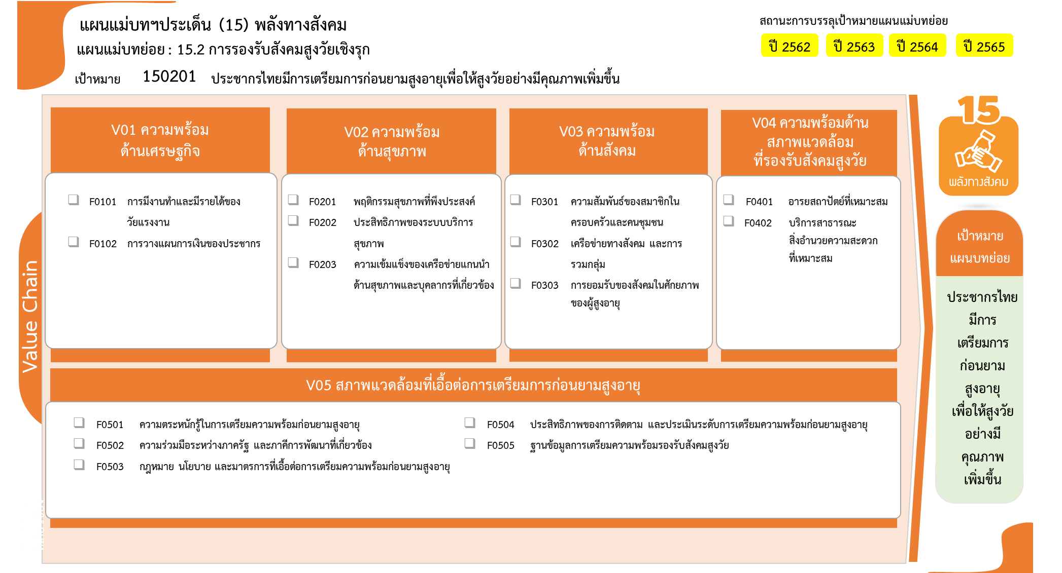

ปีงบประมาณ
2562 | 2563 | 2564 | 2565 | 2566 | รวมจำนวนทั้งสิ้น
 |  | 1 |  |  | 1
 |  | 1 |  |  | 1
3 | 11 | 4 | 4 | 1 | 23
5 โครงการ
0 โครงการ
 | 1 | 2 | 2 |  | 5
0 โครงการ
3 โครงการ
 | 4 | 2 | 2 |  | 8
8 โครงการ
3 | 6 |  |  | 1 | 10
1 โครงการ
2 โครงการ
2 โครงการ
 | 3 | 1 | 1 |  | 5
10 โครงการ
2 โครงการ
 | 3 |  |  |  | 3
 |  | 1 | 1 |  | 2
 |  |  | 2 |  | 2
 |  |  | 2 |  | 2
1 |  | 7 | 1 |  | 9
5 โครงการ
0 โครงการ
1 |  |  |  |  | 1
0 โครงการ
0 โครงการ
 |  | 4 |  |  | 4
2 โครงการ
 |  | 1 | 1 |  | 2
รวมทั้งสิ้น 40 โครงการ
 |  | 2 |  |  | 2
4 | 14 | 13 | 8 | 1 | 40

โครงการที่ไม่สอดคล้องกับองค์ประกอบและปัจจัยใดของเป้าหมายแผนแม่บทย่อย 0 จำนวน 0 โครงการ

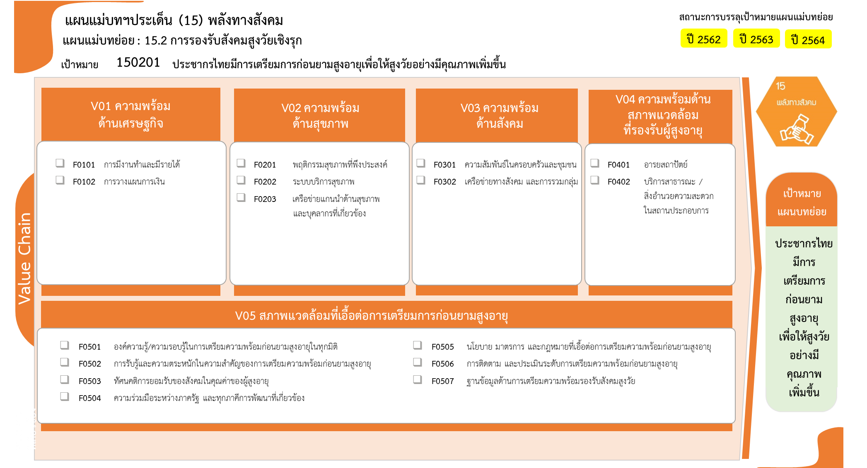
...
0 โครงการ
5 โครงการ
3 โครงการ
0 โครงการ
1 โครงการ
8 โครงการ
2 โครงการ
10 โครงการ
2 โครงการ

2 โครงการ
1 โครงการ
4 โครงการ
0 โครงการ
2 โครงการ
0 โครงการ
0 โครงการ
รวมทั้งสิ้น 40 โครงการ

